INVOICE
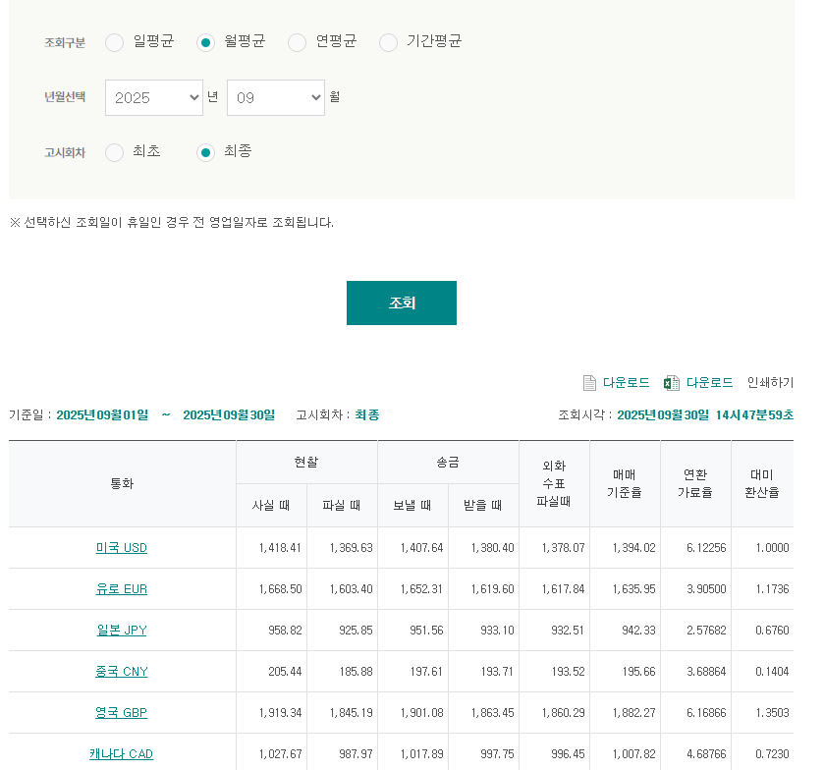
I N V O I C E

INVOICE TO |  |  |  |  | LX Pantos co., Ltd. LG Gwanghwamoon B/D 4F, 58 Saemunana-ro, Jongno-gu SEOUL 150-876
USAUSA CO., LTD. (2255363)
BIZ REGIST NO |  | ATTN. |  |  | INVOICE NO | IHQ250209011823 | INVOICE DT | 2025-09-30
 |  |  |  |  | PERIOD | 2025 / 09 / 01 ~ 2025 / 09 / 30 | DUE DT | 2025-10-31
 |  |  |  |  | BIZ MODE | Express | BOUND | Import

DESC. |  | Quantity(HBL) |  | Weight |  | TOTAL (KRW) |  | TOTAL(JPY)
국내 통관수수료(일본) |  |  |  |  |  |  |  | ¥869,580
중량물 할증료 |  |  |  |  |  |  |  | ¥3,500
박스 추가 비용 |  |  |  |  |  |  |  | ¥-
제주도 비용 |  |  |  |  |  |  |  | ¥2,100
세관창고료 |  |  |  |  |  |  |  | ¥60,000
대신택배 |  |  |  |  |  |  |  | ¥-
통관수수료(일반) |  |  |  |  |  |  |  | ¥-
통관수수료(이사화물) |  |  |  |  |  |  |  | ¥-
추가 및 상계 처리 내용 |  |  |  |  |  |  |  | ¥-
T O T A L |  |  |  |  |  | ₩8,812,344.00 |  | ¥935,180
월 평균 매매기준율(최종) | 942.33

PLEASE REMIT TO |  |  | REMARK |  |  | LX Pantos Co., Ltd.
JPY - 14989000501938(061JCD100108) USD - 14989000500238(061JCD100107) |  |  | * BANK DETAIL Beneficiary name : LX PANTOS LOGISTICS CO., LTD Bank name : KEB Hana bank, Twin Towers branch Bank Address : DAE-O BUILDING. 26-5 YOUIDO-DONG, KU,SEOUL, KOREA Swift code : KOEXKRSE

 |  |  |  |  |  | Operator : | KOO JA BUM | jabum.koo@lxpantos.com
 |  |  |  |  |  | Tel : | 032-744-1544 | Fax :

 | ****2021.12 입항분부터 청구
 | 상품가격/구간 | 관우회 창고 비용 (HAWB) | 비고
 | ~ $1,999 | ₩7,000 | TV 만 적용
 | $2,000 ~ $2,999 | ₩10,000 | TV + 고가화물 모두 적용
 | $3,000 ~ $3,999 | ₩15,000 | TV + 고가화물 모두 적용
 | $4,000 ~ $4,999 | ₩20,000 | TV + 고가화물 모두 적용
 | $5,000 ~ | ₩25,000 | TV + 고가화물 모두 적용

